2018_07_data
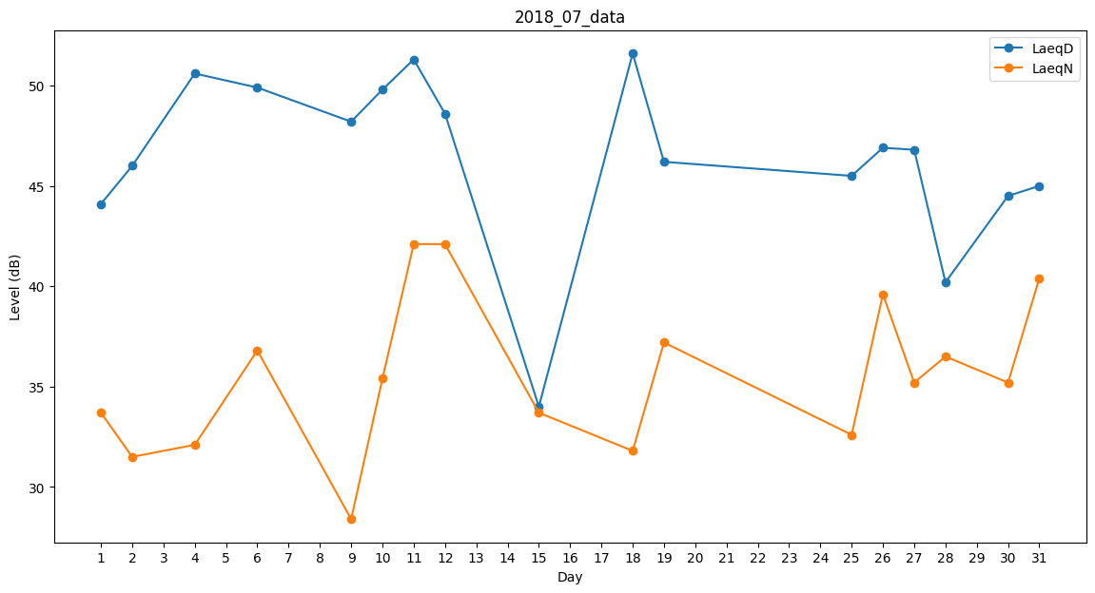
Day | LaeqD | LaeqN
1 | 44.1 | 33.7
2 | 46 | 31.5
3 | 50.1 | 0
4 | 50.6 | 32.1
5 | 48 | 0
6 | 49.9 | 36.8
7 | 38 | 0
8 | 0 | 31
9 | 48.2 | 28.4
10 | 49.8 | 35.4
11 | 51.3 | 42.1
12 | 48.6 | 42.1
13 | 49.8 | 0
14 | 41.1 | 0
15 | 34 | 33.7
16 | 50.5 | 0
17 | 48.4 | 0
18 | 51.6 | 31.8
19 | 46.2 | 37.2
20 | 45.3 | 0
21 | 30.8 | 0
22 | 0 | 33.2
23 | 44.1 | 0
24 | 44.9 | 0
25 | 45.5 | 32.6
26 | 46.9 | 39.6
27 | 46.8 | 35.2
28 | 40.2 | 36.5
29 | 37.3 | 0
30 | 44.5 | 35.2
31 | 45 | 40.4

